Лист2
 |  | Двойственный сиплекс-метод
x1+11x2→max
2x1+7x2+x3=26
3x1-8x2+x4=7
`-3x1+3x2+x5=7
x1, x2,x3,x4,x5≥0

Базис | Ci | План | -6 | -1 | 0 | 0 | 0
 |  | x | P1 | P2 | P3 | P4 | P5
P3 | 0 | 27 | 2 | 7 | 1 | 0 | 0 | 13.5
P4 | 0 | 5 | 3 | -8 | 0 | 1 | 0 | 1.6666666667
P5 | 0 | 4 | -3 | 3 | 0 | 0 | 1 | -1.3333333333
 |  | 0 | 6 | 1 | 0 | 0 | 0 | 0

Базис | Ci | План | -12 | -10 | 0 | 0 | 0
 |  | x | P1 | P2 | P3 | P4 | P5
P3 | 0 | 23.666666667 | 0 | 12.333333333 | 1 | -0.66666666667 | 0 | 1.9189189189
P1 | 0 | 1.6666666667 | 1 | -2.6666666667 | 0 | 0.33333333333 | 0 | -0.625
P5 | 0 | 9 | 0 | -5 | 0 | 1 | 1 | -1.8
 |  | -10 | 0 | 17 | 0 | -2 | 0

Базис | Ci | План | -12 | -10 | 0 | 0 | 0
 |  | x | P1 | P2 | P3 | P4 | P5
P2 | 0 | 1.9189189189 | 0 | 1 | 0.081081081081 | -0.054054054054 | 0 | -35.5
P1 | 0 | 6.7837837838 | 1 | 0 | 0.21621621622 | 0.18918918919 | 0 | 35.857142857 | производящая строка
P5 | 0 | 18.594594595 | 0 | 0 | 0.40540540541 | 0.72972972973 | 1 | 25.481481481
 |  | -42.621621622 | 0 | 0 | -1.3783783784 | -1.0810810811 | 0 | 39.425

Отсечение
2/9x3+1/5x4 ≤ 7/9

Органичение
-2/9x3-1/5x4 ≥-7/9

 |  |  | -6 | -1 | 0 | 0 | 0 | 0
Базис | С | План | p1 | p2 | p3 | p4 | p5 | p6
P2 | 0 | 1.9189189189 | 0 | 1 | 0.081081081081 | -0.054054054054 | 0 | 0
P1 | 0 | 6.7837837838 | 1 | 0 | 0.21621621622 | 0.18918918919 | 0 | 0
P5 | 0 | 18.594594595 | 0 | 0 | 0.40540540541 | 0.72972972973 | 1 | 0
p6 | 0 | -0.77777777778 | 0 | 0 | -0.22222222222 | -0.2 | 0 | 1 | Встраиваем ограничение
 |  | -42.621621622 | 0 | 0 | -1.3783783784 | -1.0810810811 | 0 | 0
 |  |  |  |  | 6.2027027027 | 5.4054054054 |  |  | Вычисляем дополнительную строку

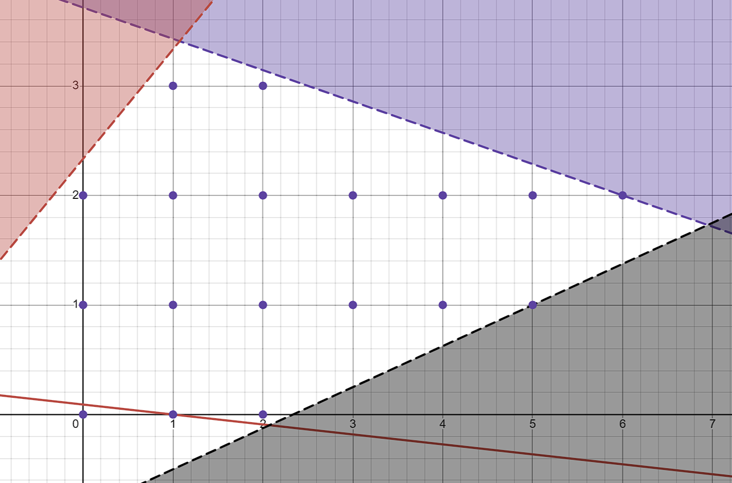
 |  |  | -6 | -1 | 0 | 0 | 0 | 0
Базис | С | План | p1 | p2 | p3 | p4 | p5 | p6
P2 | 0 | 1.9189189189 | 0 | 1 | 0.081081081081 | -0.054054054054 | 0 | 0 | -35.5
P1 | 0 | 6.7837837838 | 1 | 0 | 0.21621621622 | 0.18918918919 | 0 | 0 | 35.857142857
P5 | 0 | 18.594594595 | 0 | 0 | 0.40540540541 | 0.72972972973 | 1 | 0 | 25.481481481
p6 | 0 | -0.77777777778 | 0 | 0 | -0.22222222222 | -0.2 | 0 | 1 | 3.8888888889
 |  | -42.621621622 | 0 | 0 | -1.3783783784 | -1.0810810811 | 0 | 0
 |  |  |  |  | 6.2027027027 | 5.4054054054

 |  |  | -6 | -1 | 0 | 0 | 0 | 0
Базис | С | План | p1 | p2 | p3 | p4 | p5 | p6
p2 | 0 | 2.1291291291 | 0 | 1 | 0.14114114114 | 0 | 0 | -0.27027027027
p1 | 0 | 6.048048048 | 1 | 0 | 0.006006006006 | 0 | 0 | 0.94594594595
p5 | 0 | 15.756756757 | 0 | 0 | -0.40540540541 | 0 | 1 | 3.6486486486
p4 | 0 | 3.8888888889 | 0 | 0 | 1.1111111111 | 1 | 0 | -5 | отрицательные
 | 0 | -38.417417417 | 0 | 0 | -0.17717717718 | 0 | 0 | -5.4054054054

Отсечение
1/9x3 ≤ 8/9

Органичение
-1/9x3 ≥-7/9

 |  |  | -6 | -1 | 0 | 0 | 0 | 0 | 0
Базис | С | План | p1 | p2 | p3 | p4 | p5 | p6 | p7
p2 | 0 | 2.1291291291 | 0 | 1 | 0.14114114114 | 0 | 0 | -0.27027027027 | 0
p1 | 0 | 6.048048048 | 1 | 0 | 0.006006006006 | 0 | 0 | 0.94594594595 | 0
p5 | 0 | 15.756756757 | 0 | 0 | -0.40540540541 | 0 | 1 | 3.6486486486 | 0
p4 | 0 | 3.8888888889 | 0 | 0 | 1.1111111111 | 1 | 0 | -5 | 0
p7 | 0 | 0.88888888889 | 0 | 0 | 0.11111111111 | 0 | 0 | 0 | 1
 | 0 | -38.417417417 | 0 | 0 | -0.17717717718 | 0 | 0 | -5.4054054054 | 0
 |  |  |  |  | -0.15945945946 | 0

 |  |  | -6 | -1 | 0 | 0 | 0 | 0 | 0
Базис | С | План | p1 | p2 | p3 | p4 | p5 | p6 | p7
p2 | 0 | 2.1291291291 | 0 | 1 | 0.14114114114 | 0 | 0 | -0.27027027027 | 0 | #DIV/0!
p1 | 0 | 6.048048048 | 1 | 0 | 0.006006006006 | 0 | 0 | 0.94594594595 | 0 | #DIV/0!
p5 | 0 | 15.756756757 | 0 | 0 | -0.40540540541 | 0 | 1 | 3.6486486486 | 0 | 0
p4 | 0 | 3.8888888889 | 0 | 0 | 1.1111111111 | 1 | 0 | -5 | 0 | #DIV/0!
p7 | 0 | 0.88888888889 | 0 | 0 | 0.11111111111 | 0 | 0 | 0 | 1
 | 0 | -38.417417417 | 0 | 0 | -0.17717717718 | 0 | 0 | -5.4054054054 | 0
 |  |  |  |  | -0.15945945946 | 0

